Лист1
ID | Заголовок | Описание | Шаги Воспроизведения | Ожидаемый результат | Фактический результат | Вложения | Статус
1 | Ошибка при регистрации с валидными данными | Не регистрируется в корректными данными | 1)Открыть Visual Studio 2)Запустить приложение WinForms 3)Ввести корректные данные для регистрации 4)Нажать на кнопку Зарегистрироваться | Успешная регистрация, Переход на форму Входа | 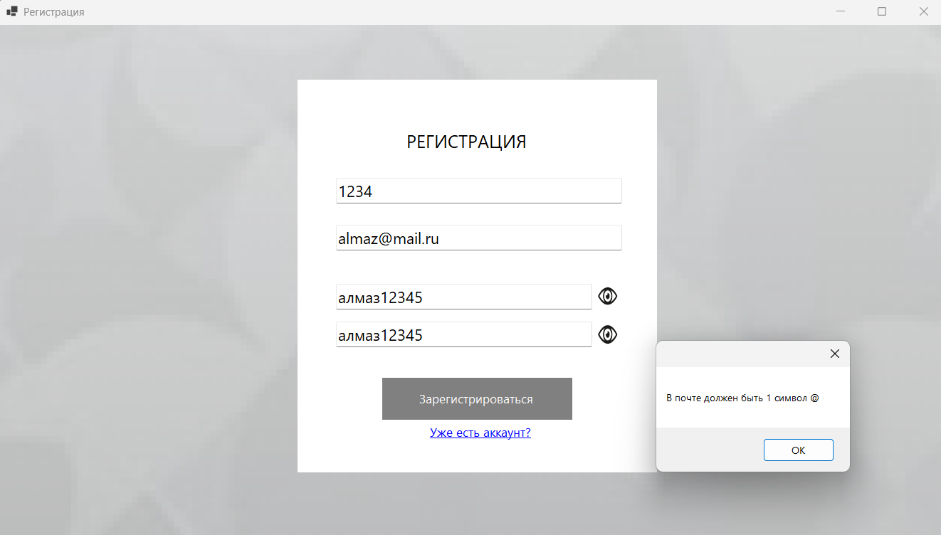 Форма предупреждающая, что ввод некорректен | 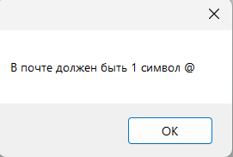 | В работе
2 | Неправильное предупреждение об ошибке | Недопустимые символы в e-mail адресе | 1)Открыть Visual Studio 2)Запустить приложение WinForms 3)Ввести данные для регистрации 4)Нажать на кнопку Зарегистрироваться | Форма предупреждающая, что ввод некорректен | Форма предупреждающая, что ввод некорректен, но ошибка не та | 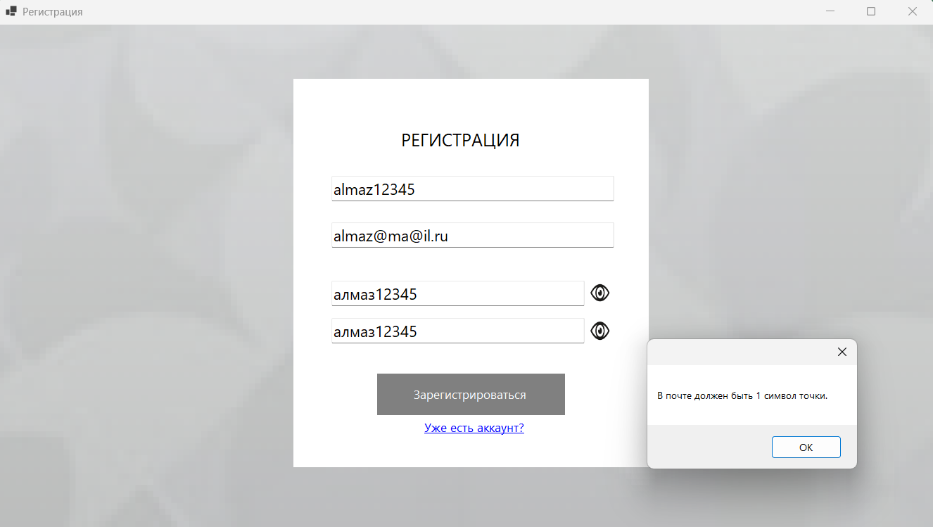 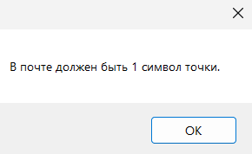 | В работе
3 | Неправильное предупреждение об ошибке | Недопустимые символы в e-mail адресе | 1)Открыть Visual Studio 2)Запустить приложение WinForms 3)Ввести данные для регистрации 4)Нажать на кнопку Зарегистрироваться | Форма предупреждающая, что ввод некорректен | Форма предупреждающая, что ввод некорректен, но ошибка не та | 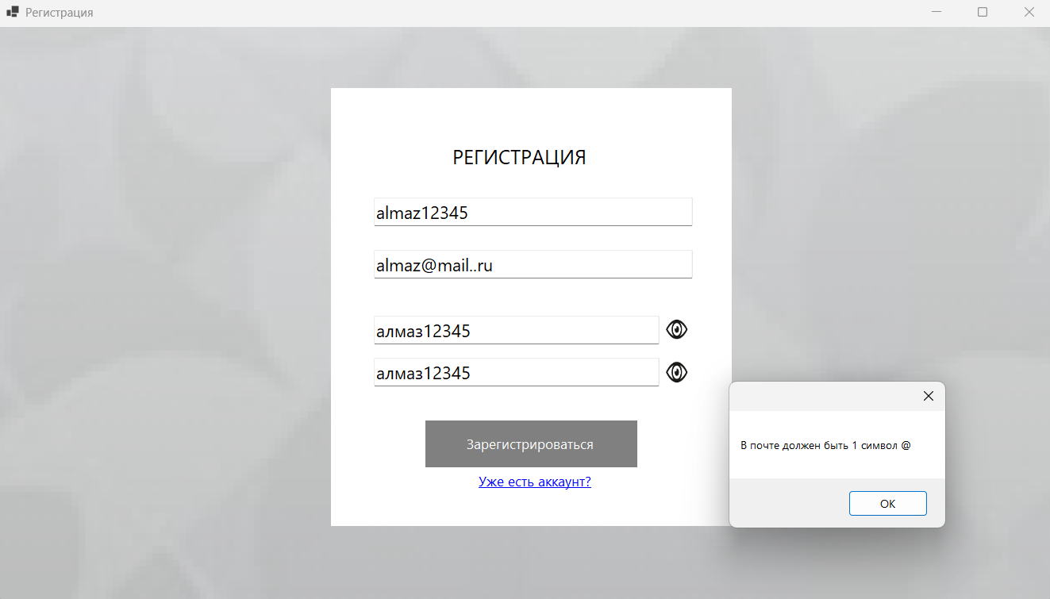 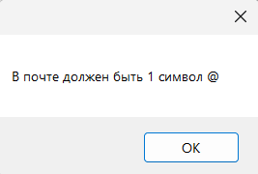 | В работе
4 | Неправильное предупреждение об ошибке | Регистрация без ввода Email | 1)Открыть Visual Studio 2)Запустить приложение WinForms 3)Ввести данные для регистрации без email 4)Нажать на кнопку Зарегистрироваться | Форма предупреждающая, что ввод некорректен(не введен email) | Форма предупреждающая, что ввод некорректен, но ошибка не та | 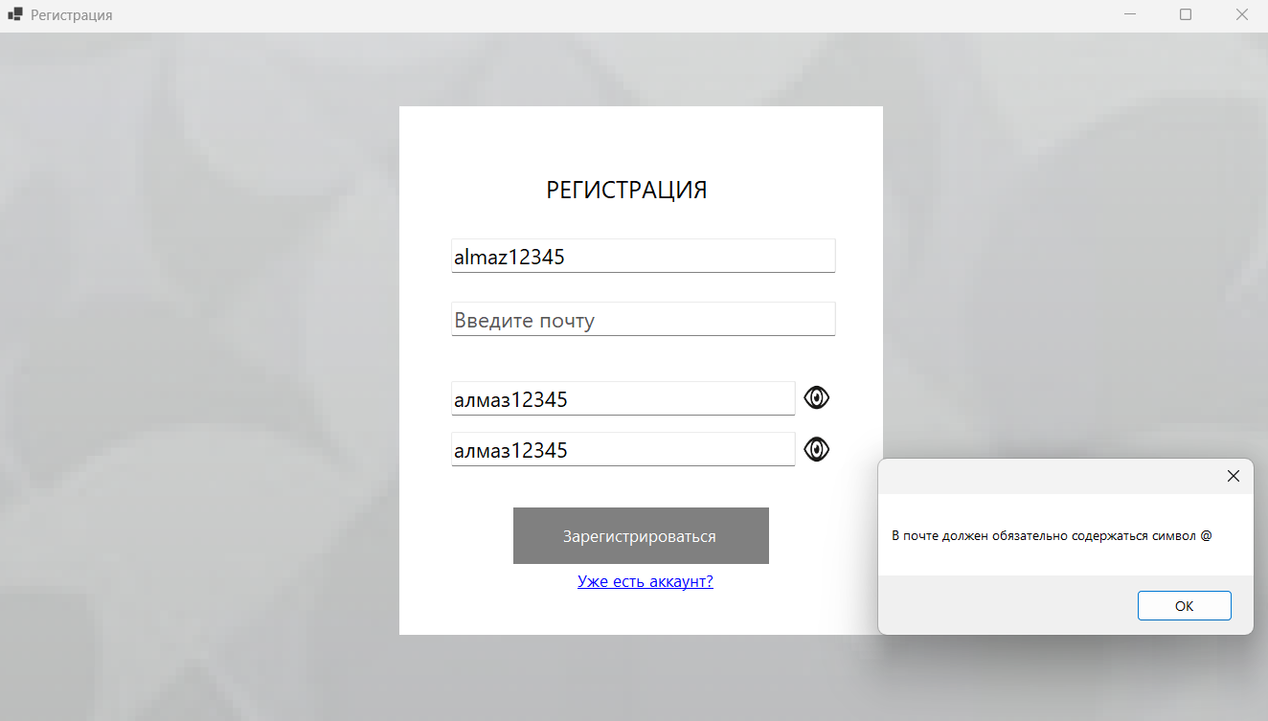 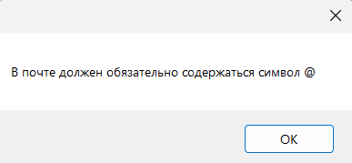 | В работе
5 | Некорректные вариант набора логина | Некорретное предупреждение об ошибке | 1)Открыть Visual Studio 2)Запустить приложение WinForms 3)Ввести данные для регистрации(пароль с русскими буквами) 4)Нажать на кнопку Зарегистрироваться | Форма предупреждающая, что ввод некорректен(русские буквы в пароле) | Форму предупреждающая, что пароль не корректен | 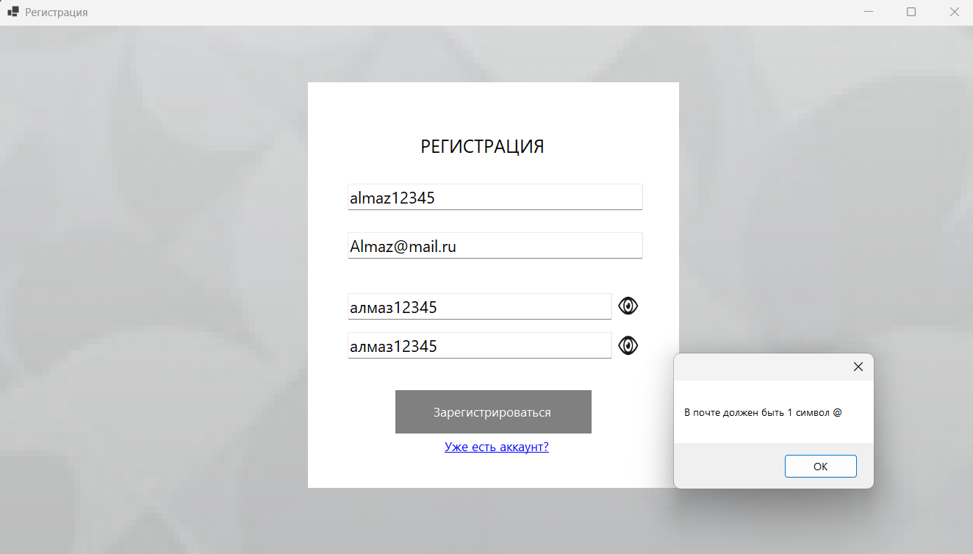 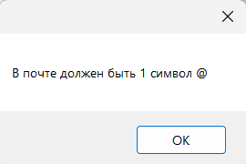 | В работе
6 | Главное меню - несоответсвие дизайна с макетом | Некорректный отображение дизайна в главном меню | 1)Открыть Visual Studio 2)Запустить приложение WinForms 3)Зарегестрироваться для входа/ Сразу войти при наличии аккаунта 4)Перейти во вкладку "Главное меню" | Дизайн как в макете | 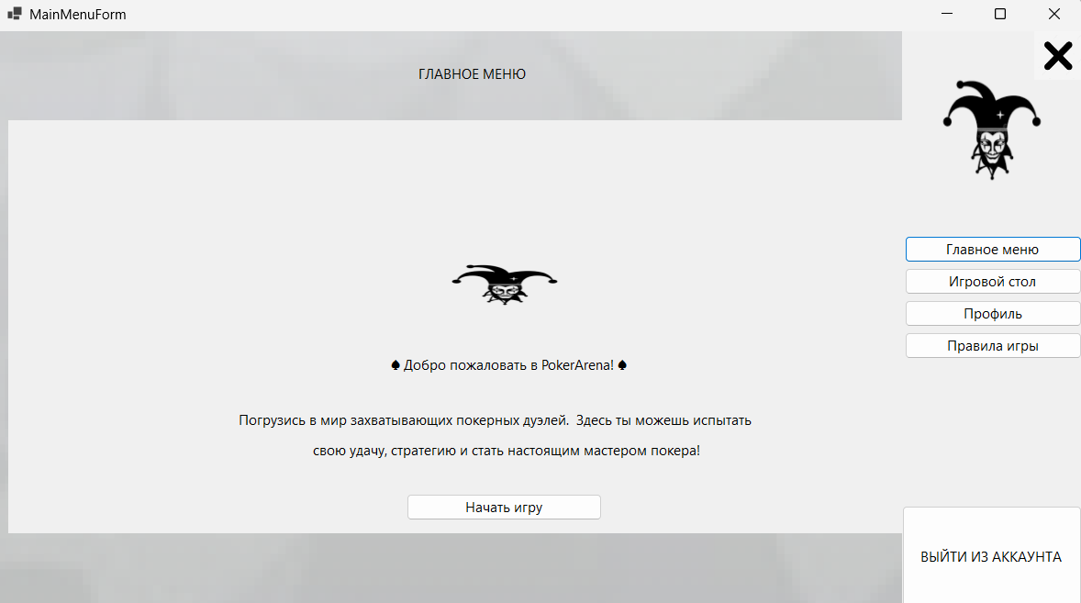 Некорректнй масштаб элементов дизайна |  | В работе
7 | Игровой стол - несоответсвие дизайна с макетом | Некорректное отображение дизайна во вкладке Игрового меню | 1)Открыть Visual Studio 2)Запустить приложение WinForms 3)Зарегестрироваться для входа/ Сразу войти при наличии аккаунта 4)Перейти во вкладку "Игровой стол" | Дизайн как в макете | Некорректный масштаб элементов дизайна | 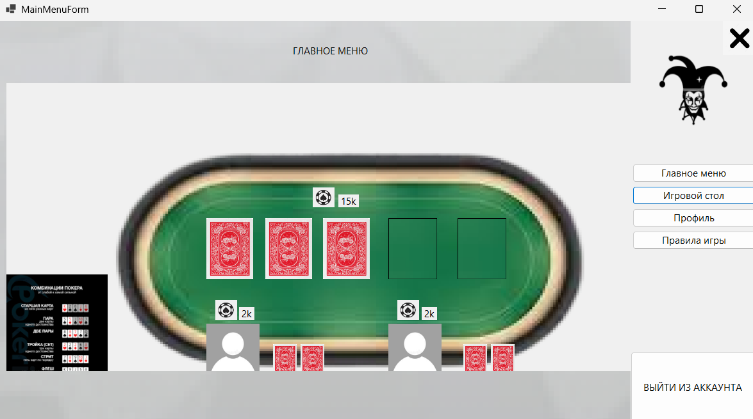 | В работе
8 | Профиль - Несоответствие дизайна с макетом | Некорректное отображение дизайна во вкладке Профиль | 1)Открыть Visual Studio 2)Запустить приложение WinForms 3)Зарегестрироваться для входа/ Сразу войти при наличии аккаунта 4)Перейти во вкладку "Профиль" | Дизайн как в макете | Некорректный масштаб элементов дизайна | 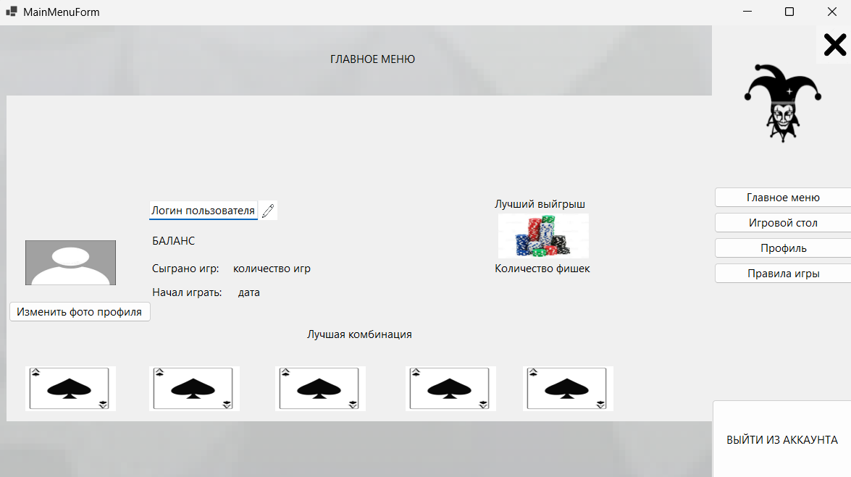 | В работе
9 | Правила игры - Несоответствие дизайна с макетом | Некорректное отображение дизайна во вкладке Правила игры | 1)Открыть Visual Studio 2)Запустить приложение WinForms 3)Зарегестрироваться для входа/ Сразу войти при наличии аккаунта 4)Перейти во вкладку "Правилы игры" | Дизайн как в макете | Некорректный масштаб элементов дизайна | 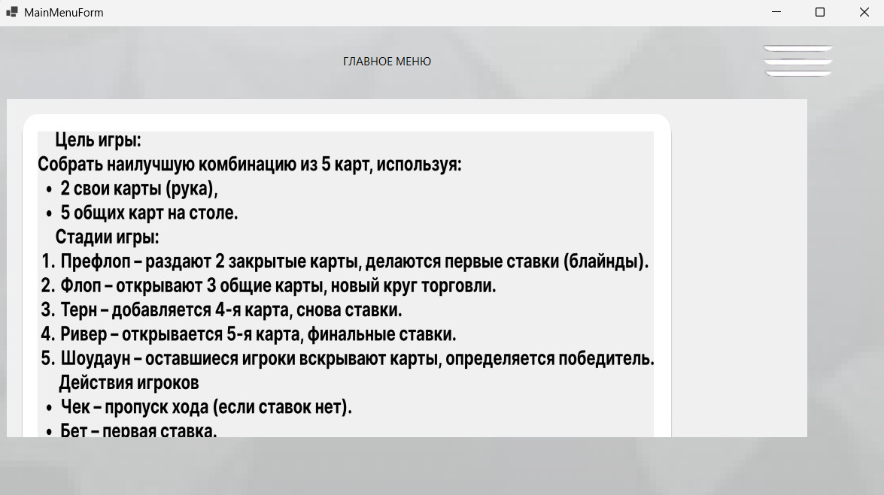 | В работе
10 | Не работает кнопка Уже есть аккаунт? | При нажатии на кнопку ничего не происходит | 1)Открыть Visual Studio 2)Запустить приложение WinForms 3)Перейти во вкладку регистрации 4)Нажать на кнопку "Уже есть аккаунт?" 5)Нажать на кнопку "Зарегистрироваться" | Переход на форму Входа | Ничего не происходит | 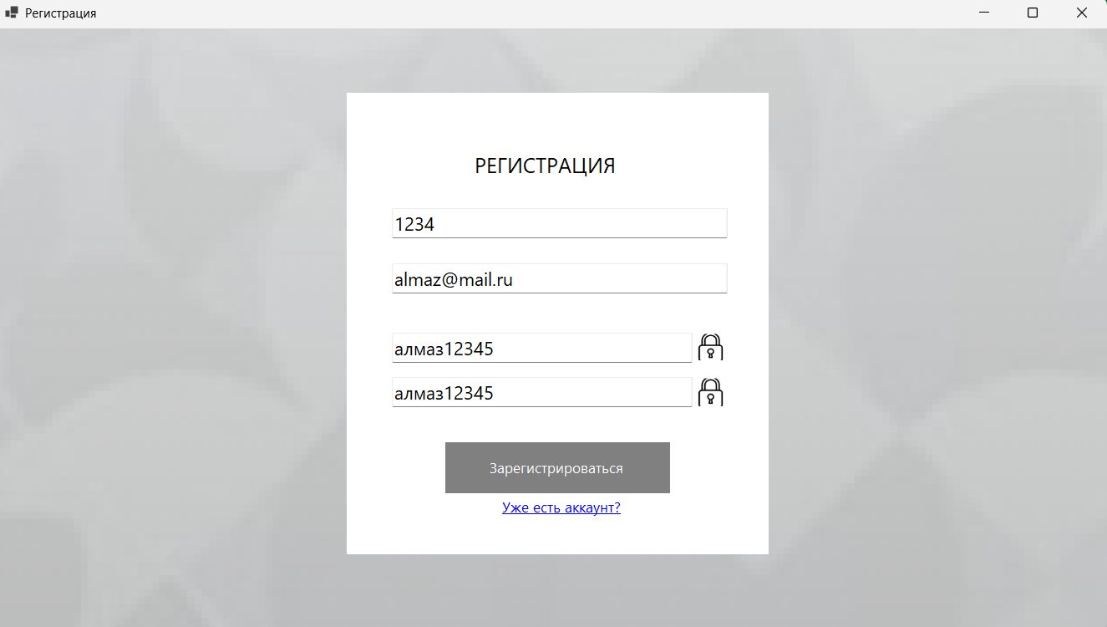 | В работе

